List1
NATEČAJ za prejemnike donacij teka Otrok otroku | Izbor projektov Vloge bo na podlagi točkovanja ocenjevala interna komisija Skaze. Izbirali bomo med projekti, ki izpolnjuje vse tri temeljne kriterije. Samo takšni bodo šli v nadaljnji izbor. Prednostni kriteriji niso vsi zahtevani, imajo pa večjo težo tisti, ki izpolnjujejo vsaj štiri. Vsebinski kriteriji so vredni 36 točk. Najvišje ocenjeni projekti bodo prejeli več sredstev. Naša želja je, da izberemo več projektov.
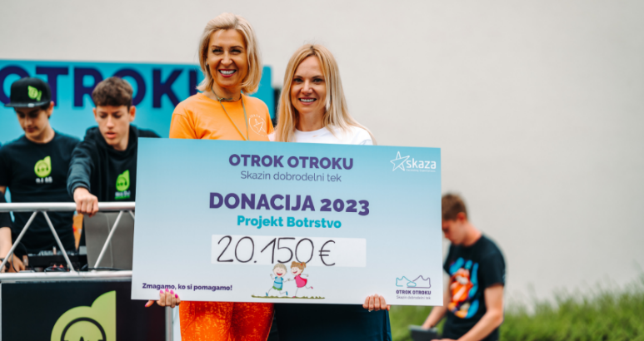 | Vloge pošljete na elektronsko pošto otrokotroku@skaza.com, najkasneje do 10.4.2024. Rok za prijavo: 15.3 – 10.4.2024 do 24h. Odločitev o izboru: Organizacije, ki so se uvrstile v ožji izbor, bomo obvestili po elektronski pošti predvidoma 7.5.2024. Višino in prejemnike donacij pa bomo razglasili na teku Otrok otroku, predvidoma 18.5.2024. Vsebina razpisa Obvezno izpolnite vse podatke, saj boste naši komisiji s tem olajšali izbor.
TEMELJNI KRITERIJI | Vsa tri polja označena z DA, so pogoj za sodelovanje v razpisu.
Program, ki ga prijavljate, je namenjen otrokom. |  | IZBERI | DA | NE
Skrb za otroke je del poslanstva organizacije.
Prijavljeni projekt ima zastavljeno strategijo in cilje.

PREDNOSTNI KRITERIJI | Izberi z Da ali Ne.
Delovanje organizacije že vsaj tri leta
Nevladna in/ali dobrodelne organizacija
Soudeležba pri financiranju izvedbe predlaganega projekta
Registrirana dejavnost organizacije v javni evidenci
Kreativna prijava (ni pravila, so samo različni pristopi)

VSEBINSKI KRITERIJI | Tukaj je prostor za vaše besedilo. | TOČKE (dopiše komisija)
Opis organizacije, vaše temeljno poslanstvo in vrednote |  | (0-5)
Natančen opis prijavljenega projekta |  | (0-3)
Cilji prijavljenega projekta |  | (0-2)
Predvideni učinki |  | (0-5)
Strategija za doseganje ciljev |  | (0-5)
Časovnica izvedbe projekta |  | (0-3)
Koliko otrok bo v program vključenih? |  | (0-3)
V čem projekt podpira otroke? Jasna navedba ali podpira razvoj talenta, omogoča dobrobit, varno okolje, pomoč za življenje idr.) |  | (0-5)
Komunikacijski načrt komuniciranja o projektu. |  | (0-5)
Višina zaprošenih sredstev
 | SKUPNO ŠTEVILO TOČK | 36

